T9
Sentence | New Word | Phát âm | Đồng nghĩa
- Thank God Nigeria is not even playing : Nigeria thậm chí không thi đấu - Refuses to let the Iranian team stay even one night in the country : Từ chối cho Iran ở lại dù chỉ một đêm | Even thường mang nghĩa nhấn mạnh
That led to automatic qualification for the World Cup : Điều đó dẫn đến việc tự động giành quyền tham dự World Cup | (v) Dẫn đến
Everyone is complaining about the poor facilities and organization in the stadiums, training facilities, and airports | (n) Cơ sở vật chất
That Alphonso Davies goal made me very emotional & jubilant | + (adj) : Xúc động, cảm động emotion (n) : Sự xúc động emotive (adj) : Dễ gây cảm động + (adj) : Hân hoan, mừng rỡ | + I` mâ’u tional + Diu bi lần
You will compose a lab report that documents each step you take | (v) soạn, sáng tác | Compo’se
Icluding screenshots to illustrate the effects of commands you type | (v) Minh họa, minh chứng | í lụt trate
describing your observations | (n) Sự quan sát | Obzervations
Simply attaching code without any explanation will not receive credits : Chỉ đính kèm code mà không có giải thích thì sẽ không được tính điểm | • simply = chỉ đơn giản là ( miêu tả cái việc làm đơn giản ) • attaching code = đính kèm code
Using nmap to scan a machine (via IP address or name) to detect an OS & servicesStudents can use some commands | (v) Tìm ra, phát hiện ra, khám phá ra |  | discover, find (out ) tìm ra
Tạo garment mesh 3D đơn giản (parametric) → scale theo size → render lên SMPL body → xuất ảnh 2D chính diện. Chúng ta đã có sẵn khá nhiều infrastructure | (n) Cơ sở hạ tầng | in’ frastructure
1. Chọn Windows → Portable (.zip) | (adj) : Có thể mang theo, có thể xách đi
How to exact the continuous part of unpose sequences? Làm thế nào để trích xuất phần liên tục của chuỗi unpose?
It appears that the nextcloud storage bucket has been deprecated Có vẻ như tính năng lưu trữ dữ liệu Nextcloud đã bị loại bỏ.

GOIN' OUT TONIGHT, CHANGES INTO SOMETHIN' RED : Tối nay cô ấy ra ngoài chơi, nên thay sang một bộ đồ màu đỏ | changes into thường nghĩa là thay sang mặc một bộ đồ khác chứ không phải "biến thành thứ gì đó màu đỏ".
progress throught the Campaign Hub to earn the "Highlight: The football festival" Selection contract, then select and sign up to 5 players from a total of 10 international representing Argentina orr Spain : Hoàn thành tiến trình trong Campaign Hub để nhận hợp đồng tuyển chọn (Selection Contract) 'Highlight: The Football Festival', sau đó chọn và ký hợp đồng với tối đa 5 cầu thủ từ tổng số 10 tuyển thủ quốc tế đại diện cho Argentina hoặc Spain
various feints can be performed by combining different controls, as shown in the command list | Various = nhiều loại khác nhau Feint = động tác giả, kỹ thuật đánh lừa đối thủ Combining = kết hợp
The password you typed doesn’t meet the password complexity requirements set by admin for your network or group : Mật khẩu bạn đã nhập không đáp ứng các yêu cầu về độ phức tạp mật khẩu do quản trị viên đặt ra cho mạng hoặc nhóm của bạn.
sort by course name | (n) Lớp, khóa học
In this paper, we present TailorNet | (v) giới thiệu, trình bày, đưa ra |  | #ERROR!
a neural model which predicts clothing deformation in 3D | (n) sự biến dạng, sự méo mó | đi phô ma’ tion
while retaining wrinkle detail | (v) retain : giữ lại, duy trì (n) retention : sự giữ được, sự cầm lại |  | #NAME?
TailorNet simulation | (n) sự bắt chước, sự mô phỏng
TailorNet Generalization | (n) Sự tổng quát, khái quát |  | overview
Realistic: Hình ảnh mang lại rất chân thực. | (n) Tính chân thực
This year, more than a milion tourists | (n) khách du lịch |  | Nó giống với từ anh thích đi tour ấy
Will you lend me some money until Saturday ? | (v) cho vay, cho mượn
I take you to the bus station, if you like | Take sb to somewhere : Đưa bạn tới nơi nào đó
That’s why the local council has decided | (n) Hội đồng thành phố. Thuộc dạng cấp cao nhất của một tổ chức nào đó á, chứ k hẳn là hội đồng |  | convention (Hội nghị, sự triệu tập)
Do you dream of Scoring the winning……. or Beatting a top tennis player | Beat -> Beating ( Sự câng bằng giữa 2 động từ, phía trước là Ving do có of rồi thì phía sau cũng phải V-ing để cân bằng )
Challenge (n, v) - Interests (n ,v )
I like pop ballad music because it makes me feel comfortable | I like pop ballad music because it makes me comfortable → Đọc rõ thì từ chữ makes ra
1. I usually listen to music when I go to sleep | 1. I often listen to music when I go to sleep → Tránh lặp lại câu hỏi khi trả lời
tính từ xài Ed khi Chủ ngữ là vật, Ing mới là người | 1. Yes, I think music affects very much because it makes people relaxing
Câu hỏi trong bài của Long : Lots of people get pleasure from just watching sport from their armchair | (n, a) : Niềm vui | ple dờ | happy, enjoy,…
Câu hỏi trong bài của Long : i thought the music at the concert /rhythm | (n) nhịp điệu, sự nhịp nhàng | ry thừm | beat, pace
Câu hỏi trong bài của Long : i find classical/entertaining music | • ( adj ) : cổ điển, hoa mỹ • (adj) vui lòng, vừa ý
Câu hỏi trong bài của Long : You should take off/up/down a sport and then you would get more exercise
afford | (v) Có thể, có đủ sức, có đủ khả năng |  | Gần giống Can
give up → bỏ give off → tỏa ra give out → phát ra / phát cho / hết
eat out ăn ngoài eat up ăn hết eat off ăn từ/trên một bề mặt
send off đuổi khỏi sân / gửi đi remove, dismiss / send send down đưa/gửi xuống lower, move down send up đưa/gửi lên
 | TAKE OFF → remove = cởi/tháo → leave = rời đi/cất cánh → grow = phát triển TAKE UP → start = bắt đầu → occupy = chiếm TAKE DOWN → remove = gỡ xuống → write down = ghi lại → arrest/defeat = bắt/hạ gục
athlete | (n) Vận động viên Athletic (Adj)
Sail | (v) Việc đi biển, đi thuyền buồm
act like you know - that you are | hành động. Cái này nguyên đám nè lưu sau
typical = normal
 | IN → khoảng thời gian rộng Dùng với tháng, năm, mùa, buổi trong ngày. in 2026 → vào năm 2026 in September → vào tháng 9 in summer → vào mùa hè in the morning → vào buổi sáng in the afternoon → vào buổi chiều in the evening → vào buổi tối
 | ON → ngày / thứ / ngày cụ thể Dùng với thứ, ngày tháng, ngày cụ thể. on Monday → vào thứ Hai on September 21st → vào ngày 21/9 on my birthday → vào sinh nhật tôi on Monday morning → vào sáng thứ Hai on Christmas Day → vào ngày Giáng sinh
 | AT → thời điểm rất cụ thể Dùng với giờ và một số thời điểm cố định. at 7 o'clock → lúc 7 giờ at 9:30 → lúc 9:30 at noon → vào buổi trưa at midnight → lúc nửa đêm at night → vào ban đêm at the weekend → vào cuối tuần
 | IN → ON → AT : Năm / tháng → ngày → giờ ( Mức độ cụ thể tăng dần )
 | IN = ở bên trong một không gian / khu vực Dùng khi một người/vật nằm bên trong một nơi hoặc một khu vực. in the room → trong phòng in the house → trong nhà in the car → trong ô tô in Vietnam → ở Việt Nam in Ho Chi Minh City → ở TP.HCM in the park → trong công viên
 | ON = trên một bề mặt Dùng khi thứ gì đó tiếp xúc với bề mặt. on the table → trên bàn on the floor → trên sàn on the wall → trên tường on the roof → trên mái nhà on the ground → trên mặt đất
 | AT = một điểm / địa điểm cụ thể Dùng khi bạn coi địa điểm như một điểm trên bản đồ, không tập trung vào việc "bên trong". at school → ở trường at home → ở nhà at work → ở chỗ làm at the bus stop → ở trạm xe buýt at the airport → ở sân bay at the station → ở nhà ga
 |  | góc tường, góc nhà
chỉ có Stay at home ( or một địa điểm cụ thể ), thường là Stay in
Fly to
Taking a shower helps me feel more awake | (v) Đánh thức, thôi ngủ (adj) Tỉnh táo
I wake up at 6 o'clock, take a shower and brush the teeth. | I wake up at 6 o'clock, next to that I take a shower and brush my teeth.
I think I like taking the shower because it helps me feel awake | I think I love taking the shower in the morning because it helps me feel awake and ready for a new day
Yes ! I usually watch a football match on the Saturday, so i often wake up lately in the next day | Yes, I have chances to watch football matches and get up late on weekends because I need to wake up very early to go to work on weekdays
 | Yes, I think having good set routines such as do exercises or play sport will improve your health very much
Với Project Petpet.vn – bạn có những gì để showcase? | (v) trình bày, giới thiệu, làm nổi bật những thứ đáng chú ý
 | achieve (v) đạt được achievement /əˈtʃiːv.mənt/: Thành tựu, thành tích.achiever /əˈtʃiː.vər/: Người thành công, người đạt thành tích tốt.high-achiever /ˌhaɪ.əˈtʃiː.vər/: Người đạt thành tích cao xuất sắc.underachiever /ˌʌn.dərəˈtʃiː.vər/: Người đạt kết quả thấp hơn năng lực thật sự.overachiever /ˌoʊ.vɚ.əˈtʃiː.vər/: Người vượt kỳ vọng hoặc làm việc quá mức. | finish, done
 | instruction (v) Lời chỉ dẫn, sự hướng dẫn, chỉ thị. Instruct (Động từ - v): Hướng dẫn, chỉ thị, dạy, đào tạo.Instruction (Danh từ - n): Lời chỉ dẫn, sự hướng dẫn, chỉ thị.Instructions (Danh từ số nhiều - n): Sách/bản hướng dẫn, các chỉ thị.Instructive (Tính từ - adj): Mang tính cung cấp kiến thức, bổ ích, có tính hướng dẫn.Instructor (Danh từ chỉ người - n): Người hướng dẫn, huấn luyện viên, giảng viên.Instructively (Trạng từ - adv): Một cách bổ ích, mang tính chỉ dẫn.Uninstructed (Tính từ - adj): Chưa được hướng dẫn, chưa được chỉ bảo, thiếu hiểu biết.
 | Degree (n) Bằng cấp, mức độ Bằng cấp: Bằng đại học hoặc cao đẳng (e.g., a bachelor's degree).Mức độ: Trình độ, giai đoạn của một quá trình (e.g., a high degree of accuracy).Độ (đo lường): Đơn vị đo nhiệt độ hoặc góc trong hình học (e.g., 37 degrees Celsius, a 90-degree angle).

 | course (n) khóa học

 | make progress : Đạt được tiến bộ

 | expert | noun | chuyên gia
 | expert | adjective | có chuyên môn, thành thạo
 | expertise | noun | chuyên môn, kiến thức chuyên sâu
 | expertly | adverb | một cách thành thạo, chuyên nghiệp

 | brave | adjective (adj) | dũng cảm, can đảm
 | bravery | noun (n) | lòng dũng cảm, sự can đảm
 | bravely | adverb (adv) | một cách dũng cảm
 | brave | verb (v) | đối mặt với, đương đầu với
 | brave | noun (n) | người dũng cảm (ít dùng, thường trong văn phong cũ)

 | refer | verb (v) | đề cập đến; tham khảo; giới thiệu/chuyển đến
 | reference | noun (n) | sự tham khảo; tài liệu tham khảo; sự đề cập; người giới thiệu
 | reference | verb (v) | tham khảo, viện dẫn
 | referral | noun (n) | sự giới thiệu/chuyển đến
 | referred | verb (past/p.p.) | đã đề cập, đã giới thiệu
 | referring | verb (V-ing) | đang đề cập, đang nói đến

 | silent | adjective (adj) | im lặng, yên tĩnh; không phát ra âm thanh
 | silence | noun (n) | sự im lặng, sự yên lặng
 | silence | verb (v) | làm cho im lặng, khiến không nói
 | silently | adverb (adv) | một cách im lặng
 | silenced | adjective / V3 | bị làm cho im lặng
 | silencing | adjective / V-ing | đang làm cho im lặng

 | I'm afraid that : Tôi e rằng
 | I'm afraid of + noun/V-ing → Tôi sợ...

 | simple | adjective (adj) | đơn giản, dễ hiểu
 | simply | adverb (adv) | một cách đơn giản; chỉ đơn giản là
 | simplicity | noun (n) | sự đơn giản
 | simplify | verb (v) | đơn giản hóa, làm cho dễ hiểu
 | simplified | adjective / V3 | được đơn giản hóa
 | simplification | noun (n) | sự đơn giản hóa

 | memory | noun (n) | trí nhớ, ký ức; bộ nhớ
 | memorize | verb (v) | ghi nhớ, học thuộc
 | memorization | noun (n) | sự ghi nhớ, sự học thuộc
 | memorable | adjective (adj) | đáng nhớ
 | memorably | adverb (adv) | một cách đáng nhớ
 | memorial | noun / adjective | đài tưởng niệm; mang tính tưởng niệm

 | aspect | noun | khía cạnh, phương diện, mặt
 | aspectual | adjective | thuộc về khía cạnh/phương diện (khá chuyên ngành)

What was your major in university? - It were web develop | It was Information Technology, in particular Web developer
What was the most interesting aspect of your studies? - Tôi nghĩ là code, tôi có thể code hằng ngày và bất cứ đâu để mà có thể tạo ra những công cụ tôi muốn | I love writing code for my projects, and I can do it everyday and everywhere
Do you think the subjects you studied are useful for your current life or career? Tất nhiên là có. Because Hầu hết project/ tất cả project based on that subjects such as OOP, DSA | Yes. Because these subjects helps me very much in my projects and my career
Would you like to study something else in the future? - Yes, i always study everyday. i want to learn English, AI. | Yes. I want to learn more about English and AI knowledge because they will help me have a good job in the future

 | puppy | noun | chó con
 | puppies | noun, plural | những chú chó con
 | puppy-like | adjective | giống chó con, có đặc điểm như chó con
 | puppyish | adjective | có tính chất/ngây thơ như chó con

 | plural | adj / noun | số nhiều; dạng số nhiều
 | plurality | noun | số đông; sự đa số
 | pluralize | verb | chuyển sang dạng số nhiều
 | pluralization | noun | sự chuyển sang dạng số nhiều
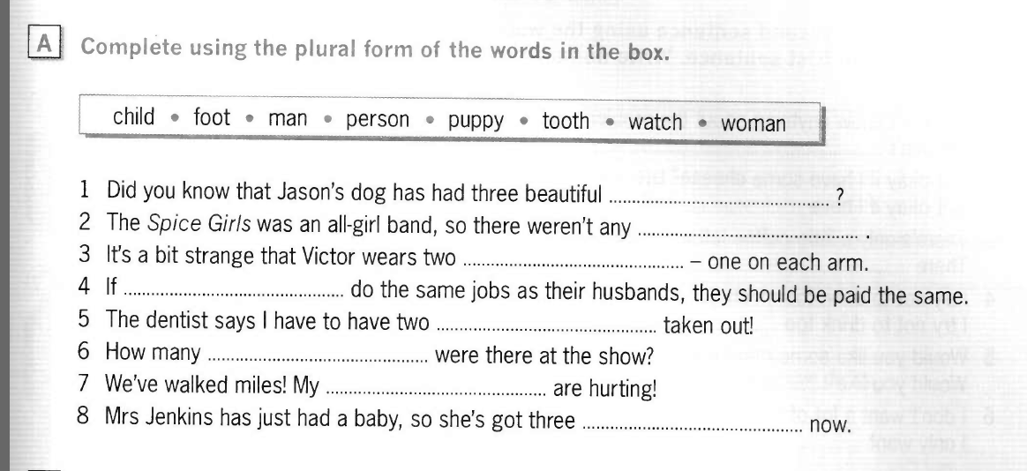
 | Man số ít -> Men số nhiều
 | Woman số ít -> Women số nhiều
 | Person số ít -> People số nhiều
 | Foot bàn chân -> Feet : đôi bàn chân

Do/ Does the information Xài do hay does | Does the information ...? ✅ Vì information là danh từ không đếm được → được xem như số ít.

1. What do you usually do in evening? 1. Tôi ăn tối, sau đó tôi tập thể dục. Lúc 22h tôi học tiếng Anh với bạn và kết thúc một ngày 1. I eat dinner, next to that I do exercises and at 20 o'clock, I learn English with my friend
2. Do you prefer quiet evenings or busy ones? 2. Tôi thích một buổi tối yên tĩnh. Bởi vì vào thời điểm đó, chúng ta nên giải trí và nghỉ ngơi | I like quiet evenings because I want to have chances to relax after a tiring day
What's your favorite thing to do on a Friday evening? | I love watching football matches, and listening to my favorite songs, sometimes I will go to hang out with my friends
Do you often feel tired in the evening? | Yes. Because I have to work whole day
help them develop ideas for their thesis proposal | Đề cương luận văn
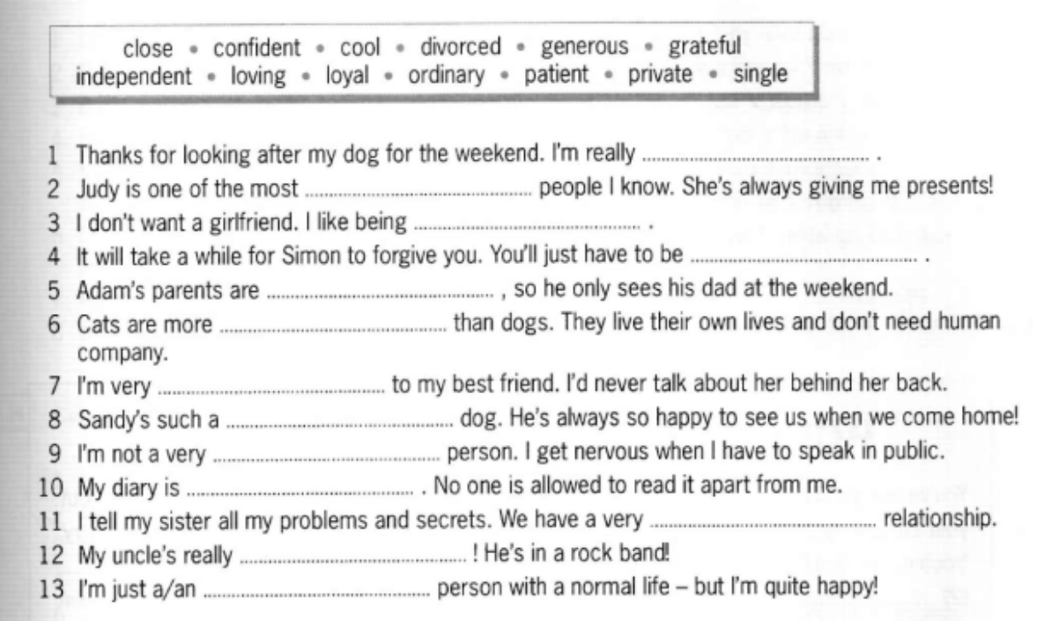

 | divorce | noun | sự ly hôn
 | divorce | verb | ly hôn
 | divorced | adjective | đã ly hôn
 | divorcing | verb / adjective | đang ly hôn

 | grateful | adjective | biết ơn, cảm kích
 | gratefully | adverb | một cách biết ơn
 | gratitude | noun | lòng biết ơn
 | ungrateful | adjective | vô ơn, không biết ơn
 | ungratefully | adverb | một cách vô ơn
 | ungratefulness | noun | sự vô ơn

 | patient | adjective | kiên nhẫn
 | patient | noun | bệnh nhân
 | patiently | adverb | một cách kiên nhẫn
 | patience | noun | sự kiên nhẫn
 | impatient | adjective | thiếu kiên nhẫn, nóng vội
 | impatiently | adverb | một cách thiếu kiên nhẫn
 | impatience | noun | sự thiếu kiên nhẫn

 | ordinary | adjective | bình thường, thông thường
 | ordinarily | adverb | thông thường, thường lệ
 | extraordinary | adjective | phi thường, đặc biệt, khác thường
 | extraordinarily | adverb | một cách phi thường / cực kỳ

 | forgive | verb | tha thứ
 | forgave | verb (past) | đã tha thứ
 | forgiven | verb (past participle) | đã được/đã tha thứ
 | forgiving | adjective | khoan dung, dễ tha thứ
 | forgiveness | noun | sự tha thứ
 | unforgiving | adjective | không khoan dung, không tha thứ

 | take a while : Tốn 1 khoảng tgian

Do you enjoy learning new things? - Đúng vậy ! Tôi rất thích học một cái gì đó mới như guitar, piano ... | I love learning new skills such as playing guitar, piano or computer skills
What's the best to learn something new? - Đầu tiên, Tôi nghĩ rằng chúng ta phải thích nó. Sau đó, chúng ta phải kiên nhẫn. Cuối cùng, chúng ta phải luyện tập nó thường xuyên | I think that it is your regular practice to improve this skill because it is the most useful method to learn something new
Is it important to keep learning throughout life? - Đúng vậy ! Bởi vì chúng ta cần trau dồi kiến thức cho sự nghiệp và cuộc sống của chúng ta | Yes. We need to improve our knowledge to have a better career and life
What new skill would you like to learn? - Tôi nghĩ đó là Tiếng Anh. Bởi vì tôi muốn làm việc công ty nước ngoài | I think it is English because I want to speak it fluently and have a better job

